ユースケース図
SA | UI |  | SS | PS | PG | PT | IT | ST | OT | ME | システム名 |  | ｼｽﾃﾑ |  | サブシステム名 |  | ｻﾌﾞｼｽﾃﾑ | 機能名 |  | 機能 | 作成日 | 2017-08-16 | 作成者 | GMO コン | IOS | ○
ユースケース図
 |  |  |  |  |  |  |  |  |  |  | ID | システムID |  | ID |  | サブシステムID |  | ID | 機能（画面）ID |  | 更新日 | 2017-08-16 | 更新者 | GMO コン | Android | ○

ユースケース図

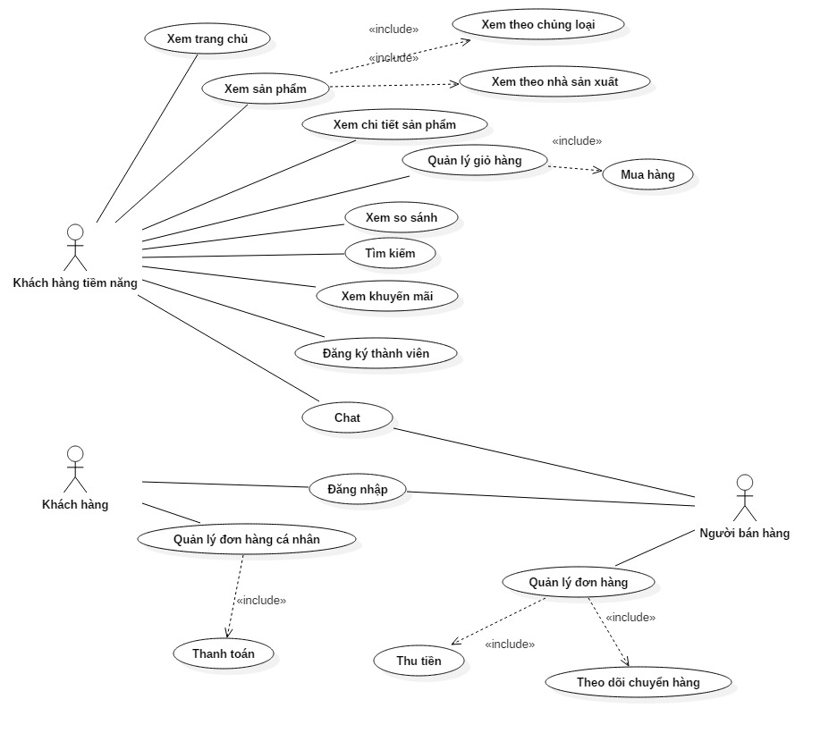

ユースケース一覧
 | Khách hàng
 |  | Đăng nhập
 |  | Xem đơn hàng
 |  | Thanh toán

 | Khách hàng tiềm năng
 |  | Xem trang chủ
 |  | Xem các sản phẩm theo:
 |  |  | Theo chủng loại
 |  |  | Nhà sản xuất
 |  |  | Tìm kiếm theo văn bản gõ vào
 |  | Xem chi tiết sản phẩm được chọn
 |  | Xem khuyến mãi
 |  | Xem so sánh
 |  | Mua hàng
 |  | Quản lý giỏ hàng
 |  | Chat với người bán hàng
 |  | Đăng ký tài khoản để trở thành khách hàng

 | Người bàn hàng
 |  | Đăng nhập
 |  | Chat với khách hàng
 |  | Theo dõi đơn hàng
 |  | Thu tiền
 |  | Theo dõi chuyển hàng

記述様式
テーブル名1
テーブル名2
テーブル名
記述様式（記号説明）
種別 | アイコン | 説明 | 種別 | アイコン | 説明
データ （テーブル） |  | データベース内のテーブルを表現する。 (枠外に複数のテーブル名を記述してもよい。) | フロー |  | 各アイコンを連結し、処理手順を表現する 矢印上に連絡手段（電話、メール、FAX等）を付記してもよい 点線を補足の目的で使用してもよい
データ名
データ （DB以外） |  | 入出力されるデータのうち、データベース形式以外のデータ（XMLやCSV、固定長テキストファイルなどを想定） | 判断 |  | 分岐条件とともに使用する
帳票名
1
帳票 （システム出力） |  | システムが出力する帳票 | 結合 （ページ内） |  | 結合（ページ内結合） 移動元・移動先で同じ番号を使用する。
帳票名
1
帳票 （手書・FAX） |  | 他システムから受け取る帳票、または手書きで起票する帳票（含むFAX） | 結合 （他ページ） |  | 結合（他ページへの結合) 移動元・移動先で同じ番号を使用する。
処理内容
業務処理 |  | 業務上の手続きを表現する。 原則として「人の行う作業」を意味する。
入力処理
処理内容
入力処理 |  | 業務処理のうち、特に画面からの入力を表現する
画面名
表示・照会 |  | 表示・照会処理 データ表示を行う画面を表現する
装置 | 例 | 装置類については規定を設けない。 わかりやすさを重視し、アイコンの使用を推奨する。

